Oppskrift
Thai Koriander wok med Scampi og/eller kyllingThai Koriander wok med Scampi og/eller kylling
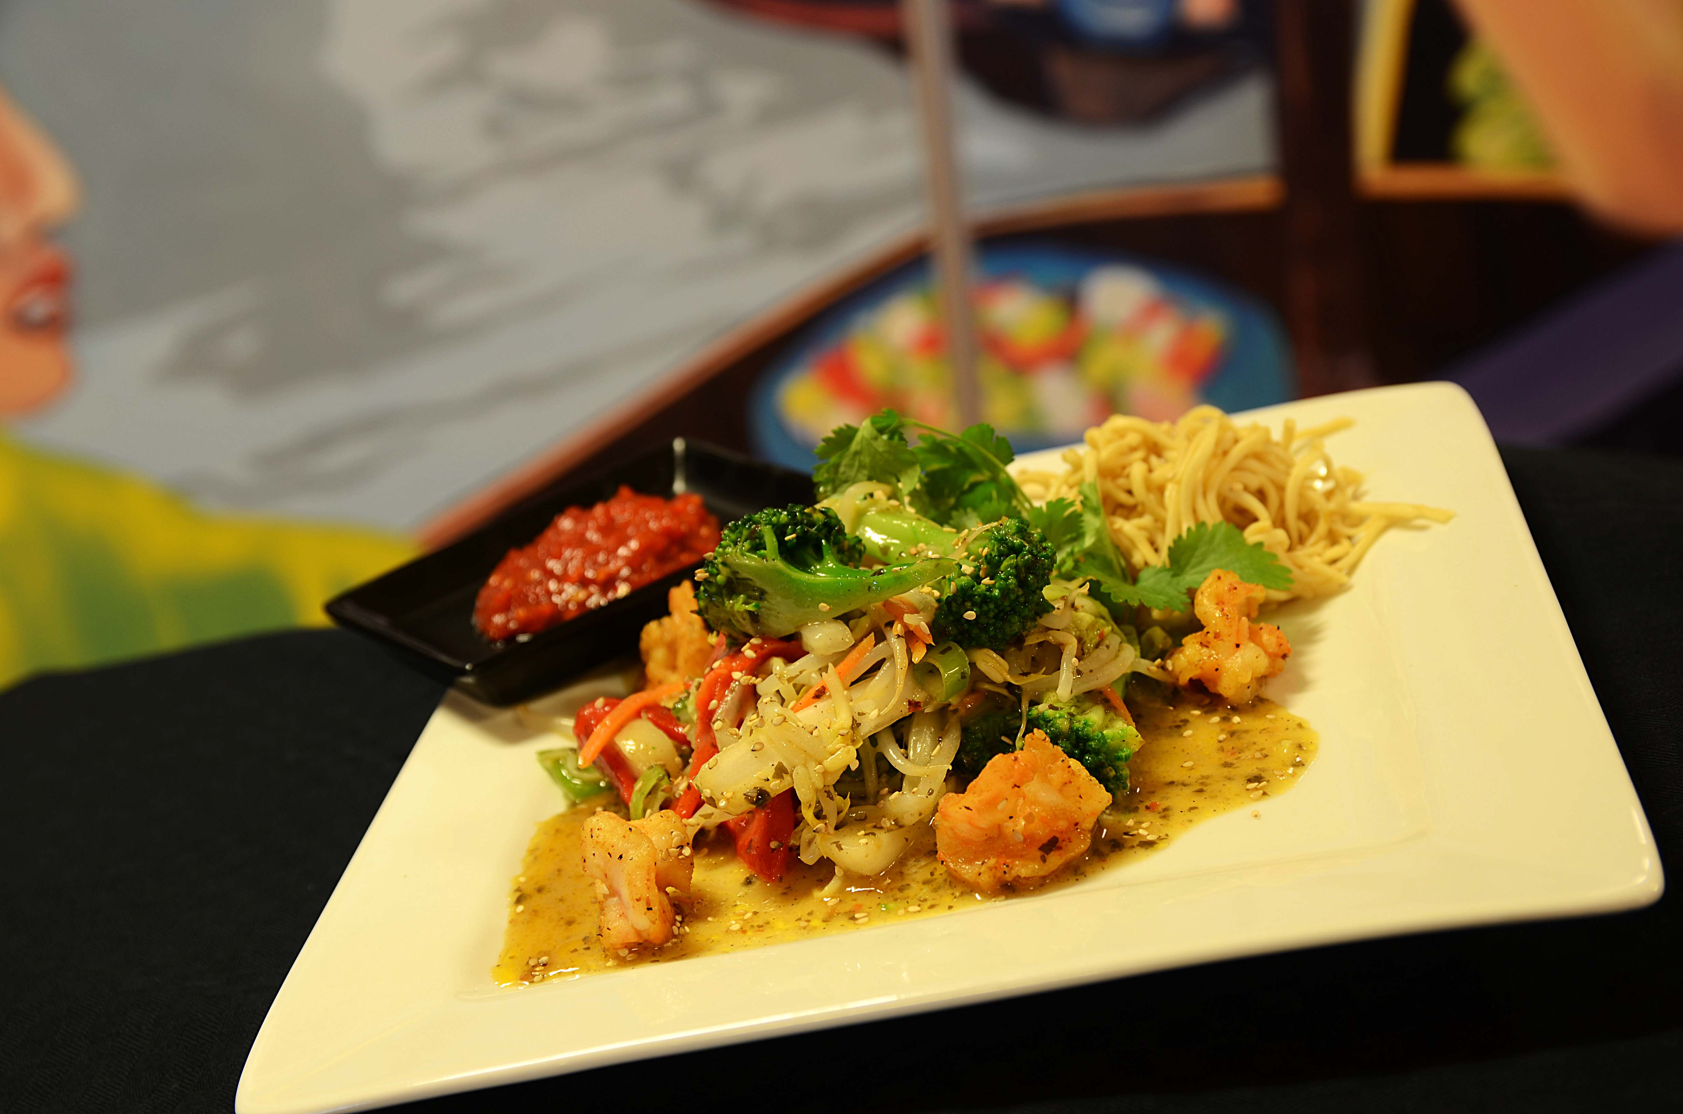

Mariner den forstekte kyllingen eller den rå scampien i Ketjap Manis, hvitløk og sambal oelek over natten. Kutt alle grønnsakene, bløt nudlene i ca 15 min. i varmt vann (fra springen) og avkjøl dem. Miks nudlene med Go-Tan wokolje, Ketjap Manis og litt sesamfrø, og plasser i gastronorm. Miks alle grønnsakene med Go-Tan Thai Koriander saus, hvitløk, ingefær og sambal oelek og plassere i G/N. Topp med kyllling etter porsjonering. Ved servering: Settes i ovn på kombidamp 130 grader ca 8 minutter. Serveres med ekstra saus, nudler og kylling/scampi på toppen.Mariner den forstekte kyllingen eller den rå scampien i Ketjap Manis, hvitløk og sambal oelek over natten. Kutt alle grønnsakene, bløt nudlene i ca 15 min. i varmt vann (fra springen) og avkjøl dem. Miks nudlene med Go-Tan wokolje, Ketjap Manis og litt sesamfrø, og plasser i gastronorm. Miks alle grønnsakene med Go-Tan Thai Koriander saus, hvitløk, ingefær og sambal oelek og plassere i G/N. Topp med kyllling etter porsjonering. Ved servering: Settes i ovn på kombidamp 130 grader ca 8 minutter. Serveres med ekstra saus, nudler og kylling/scampi på toppen.
Number of servingsNumber of servings | 1
EPDEPD | ProductProduct | Per servingPer serving |  | TotalTotal |  | QtyPerPackQtyPerPack | PackSizePackSize | PackUnitPackUnit | PackagingPackaging | ItemsItems
 | Scampi spyd RPDTO 41/55 Scampi spyd RPDTO 41/55 | 0.08 | kgkg | 0 | kgkg |  |  |  |  | 0
359216359216 | Nudler Mie *(Gluten,Hvete gluten)Nudler Mie *(Gluten,Hvete gluten) | 0.06 | kgkg | 0 | kgkg | 1 | 6 | kgkg | 1x6kg1x6kg | 0
42620364262036 | Sambal Oelek Sambal Oelek | 0.005 | kgkg | 0 | kgkg | 6 | 1 | kgkg | 6x1kg6x1kg | 0
590836590836 | Olivenolje Olivenolje | 0.04 | ll | 0 | ll | 4 | 5 | ll | 4x5l4x5l | 0
 | Go-Tan Woksaus Thai Coriander Go-Tan Woksaus Thai Coriander | 0.06 | ll | 0 | ll |  |  |  |  | 0
26257702625770 | Kokosmelk Premium 75% Kokosmelk Premium 75% | 0.06 | ll | 0 | ll | 12 | 1 | ll | 12x1l12x1l | 0
11299641129964 | Ketjap Manis *(Gluten,Hvete gluten,Soya,kan inneholde spor av Nøtter,Peanøtter,Paranøtter)Ketjap Manis *(Gluten,Hvete gluten,Soya,kan inneholde spor av Nøtter,Peanøtter,Paranøtter) | 0.02 | ll | 0 | ll | 6 | 1 | ll | 6x1l6x1l | 0
 | Purre Purre | 25 | gg | 0 | gg |  |  |  |  | 0
 | Kinakål Kinakål | 50 | gg | 0 | gg |  |  |  |  | 0
 | Brokkoli Brokkoli | 40 | gg | 0 | gg |  |  |  |  | 0
 | Gulrot Gulrot | 25 | gg | 0 | gg |  |  |  |  | 0
 | Hvitløk Hvitløk | 3 | gg | 0 | gg |  |  |  |  | 0
 | Ingefær, revet Ingefær, revet | 2 | gg | 0 | gg |  |  |  |  | 0
 | Frisk koriander Frisk koriander | 1 | gg | 0 | gg |  |  |  |  | 0
 | Sesamfrø Sesamfrø | 3 | gg | 0 | gg |  |  |  |  | 0

 | * Allergens* Allergens

